Couvertures
Premières lectures

Premiers romans

Romans illustrés

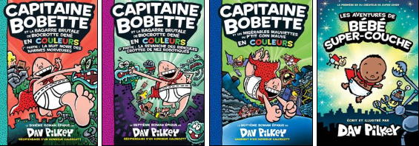

Romans

